調整
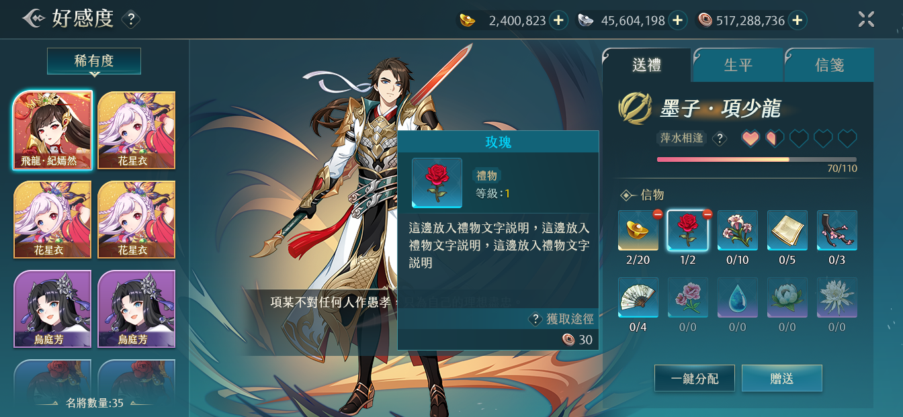
9
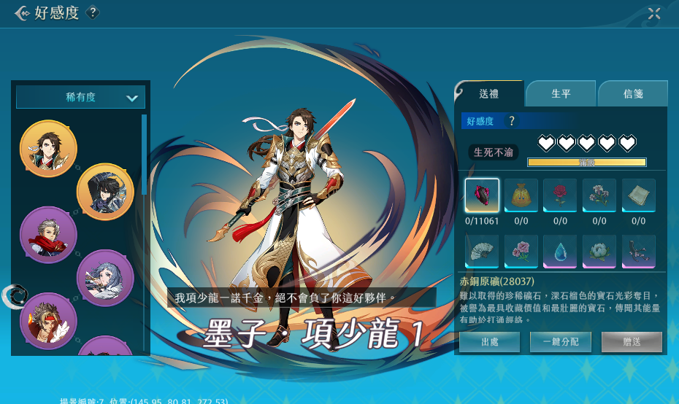
9
2.0介面 | 原介面 | 調整
 |  | 1.名將頭像框顯示改變

1
3
 |  | 2.多顯示一個字串：名將數量：%d
 |  | 字串：141497
4
6
7
6
8
1
 |  | 3.名字位置改變，多顯示名將的職業
 |  | C:\XQJ\XQJ_UnityProject\Document\HeroData.xlsx的5號欄
7
8
 |  | 4.物品詳情改用點擊顯示hint的形式

 |  | 5.物品出處在物品hint内部
4
5
 |  | 6.好感度等級説明改變位置

3
 |  | 7.愛心的顔色變化
2
 |  | 8.進度條顔色變化&數字位置變化
2
5
 |  | 9.很抱歉確認回圖的時候沒有發現，此處不需要顯示金錢列

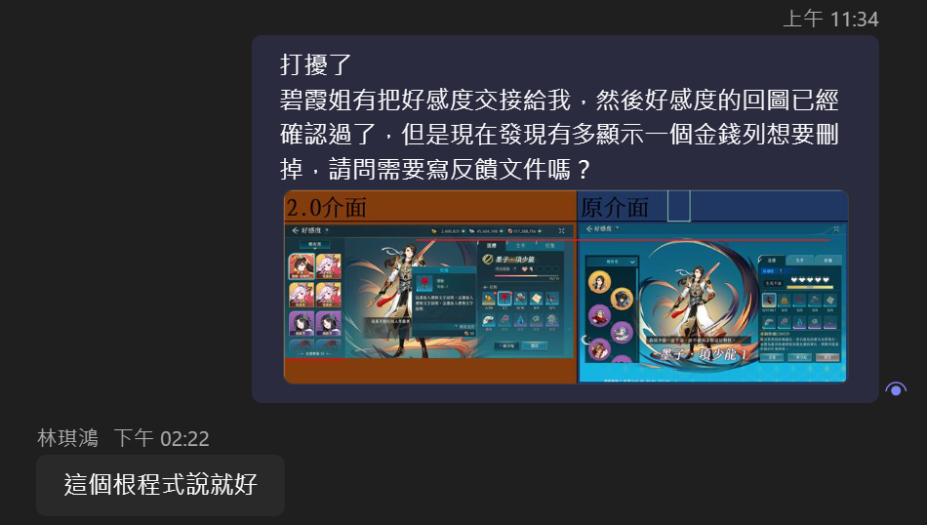


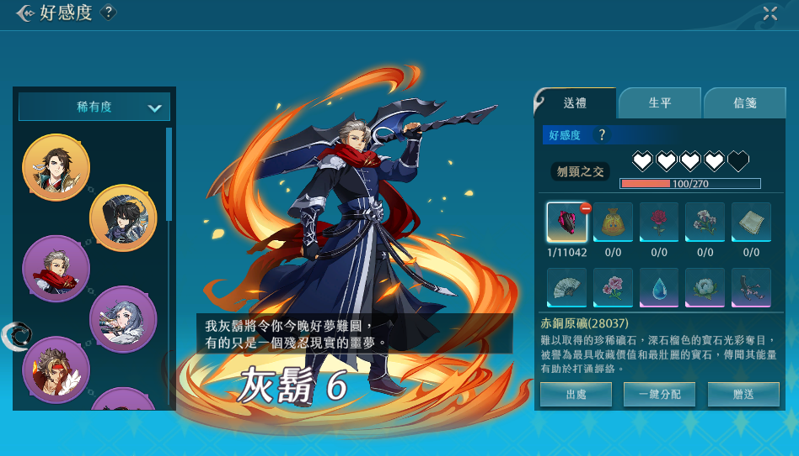

 |  | 10.點擊禮物但是沒有送出時會顯示這個禮物可以增加的好感度，這個顔色變化
10
10

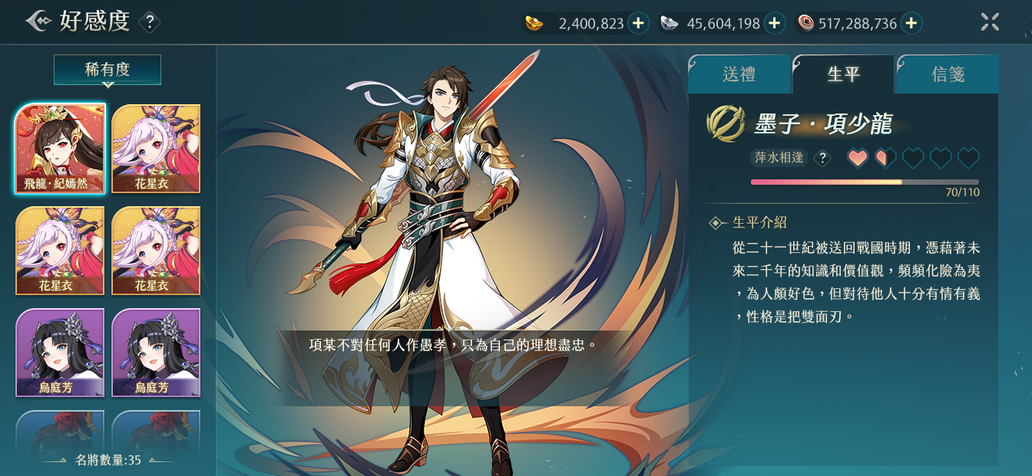
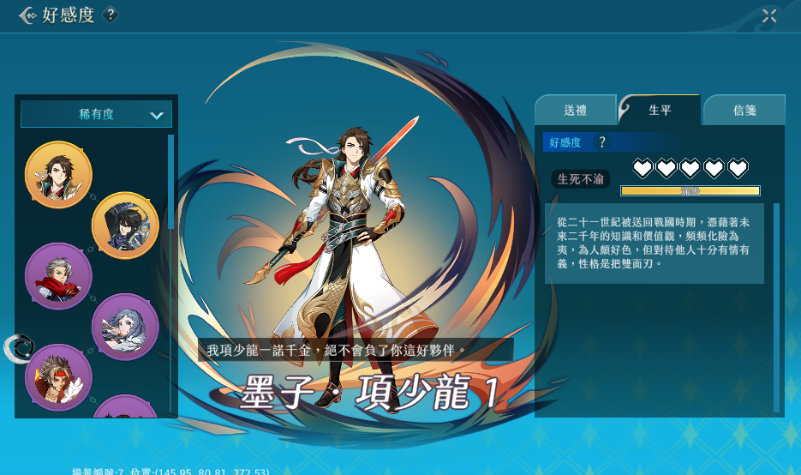
 |  | 1.多顯示一個字串：生平介紹
 |  | 字串：160935

1
1

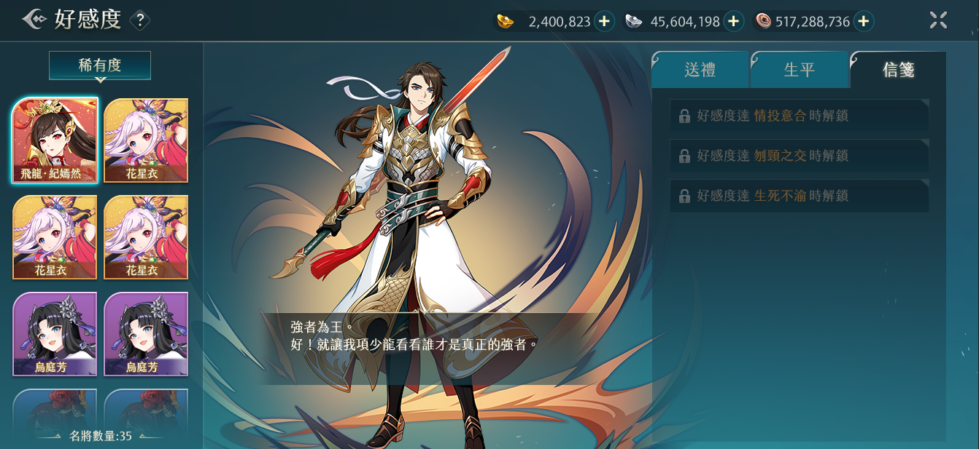
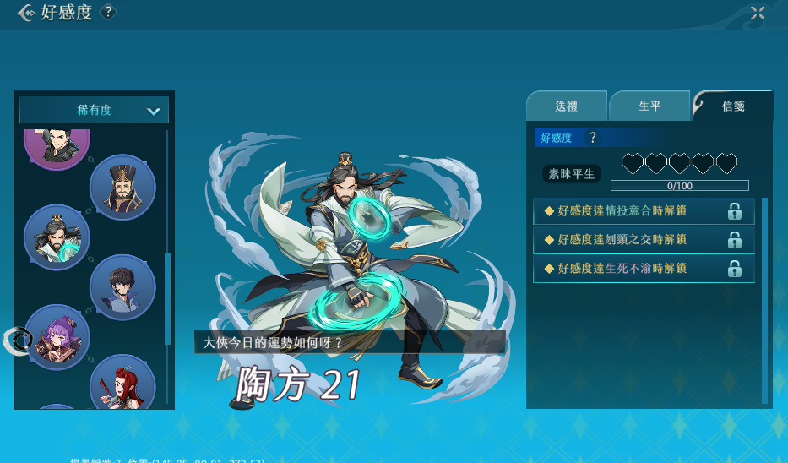
 |  | 1.無需顯示一系列信息

1

1

